상품제안서
핑크소금 핑크솔트 홍게 간장 참치액 맛술 등 명절 선물 설선물 추석선물 설날, 판촉물 사은품 답례품 단체 행사 선물세트 기프트 | 상품코드: F30067

 |  |  |  |  |  |  | 02-412-0044 | www.easy1.co.kr
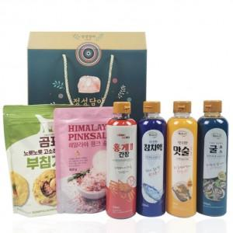

【상세/제작정보】 | *입고일에 따라 디자인변경 될수도 있습니다

【인쇄/포장옵션】 | / 포장불가능

【공급단가】 | 수량 | 50~ | 100~ | 500~ | 1,000~ | 2,000~
*VAT별도 | 단가 | 14,750원 | 14,510원 | 14,160원 | 13,800원 | 13,570원

【상품 URL】 | http://www.easy1.co.kr/src/goods_detail.php?gdno=30067

